使い方
 |  |  | 令和５年度 ○○大会 申込書

支部名 |  |  | 上尾市 | 会長名 | 木村 眞敏 | 連絡 | 氏名 |  |  |  |  | 注意！ 新システムからはデータダウンロードできません。「data」シートに新会員登録番号、その他を入力するか、すべての項目を手動入力してください
種 別 |  |  | 一般男子 |  |  | 責任者 | 電話番号
順 | 会員登録番号 | 氏 名 |  | 支部名 | 所 属 | 年齢 | 生年月日 | 特記事項 | 審判 有効期限 | 技術等級 | 未登録者
位 |  |  |  |  |  |  |  | 前回順位
1 | JSTA11111111 | #N/A |  | 朝霞市 | #N/A | #N/A | #N/A | ３位

2

①旧システムの「会員データ」がある場合は「data」シートの”会員登録番号”を新会員番号（JSTA00000000）に手入力で入れ替えしてください。氏名等が自動で反映されます
（参照する数式が入力されています）
他クラブの人は「data」シートに追加するか手動入力します
前年実績は常に手動入力
注 | 順位は、上位（強い）順に記入すること。

 | （旧システムの）会員登録データを利用する場合
 | ①旧システムの会員データをの「data」シートのC列以降に貼り付ける
 | ②会員毎に旧会員登録番号を新会員登録番号（JSTA00000000）に入れ替える。
 | ③必要に応じて審判有効期限等を更新する。
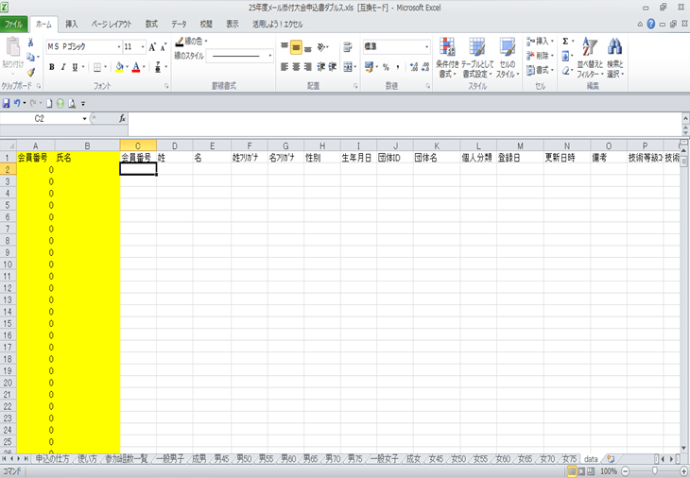

C列以降に貼り付けて下さい。A・B（黄色のセル）の列は数式が入っていますので書き換えないでください。

 | ④他のクラブ会員は手動入力
 | ⑤参加組数一覧のシートに大会名、支部名、会長名、連絡責任者、電話番号を必ず入力してください。
 | （大会名、支部名、会長名、連絡責任者はシート「参加組数一覧」に記入すると他のシートに反映します）
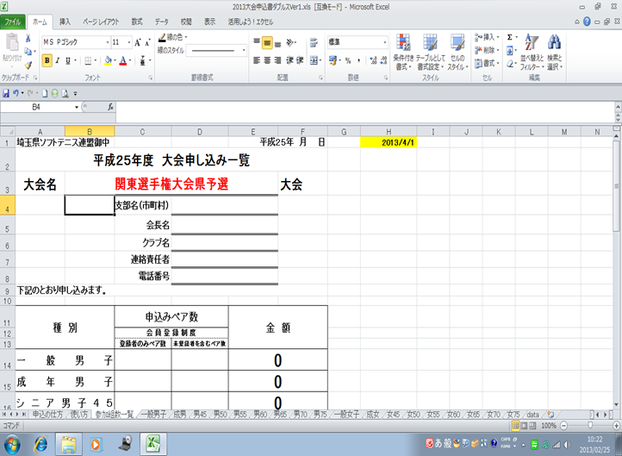

このセルは、本年度の年齢を計算する式が参照しています。書き換えないで下さい。

赤文字の箇所と申込みペア数の入力漏れが無い様ご注意ください。

 | ⑥各種別毎シートに参加申込み選手の入力を行って下さい。
 | ⑦最後に参加組数一覧シートに種別毎ペア数を入力し集計を行って下さい。
 | ⑧会員登録済みペア数（申込時）を左の行へ、未登録者を含むペア数を右行へ記入します。

参加ペア数一覧
埼玉県ソフトテニス連盟御中 |  |  | 令和6年 | 月 日 | 2024-06-02
令和6年度 |  | 大会申し込み一覧 |  |  | 2024/4/1 | 2024
大会名 | 県総スポ・埼玉県インドア選手権大会 |  |  |  |  |  | 未登録
 |  | 支部名（市町村）
 |  | 会長名
 |  | クラブ名
 |  | 団体ID
 |  | 連絡責任者
 |  | 連絡責任者の電話番号
 |  | 監督の電話番号
下記のとおり申し込みます。

種 別 |  | 申込みチーム数 | 金 額

男子A |  |  | 0
男子B |  |  | 0
女子A |  |  | 0
女子B |  |  | 0
計 |  | 0 | 0
 | （１チーム １２，０００円 ）
埼玉県インドア選手権大会 （大会要項より抜粋）
参加資格 １． 同一所属のクラブ・事業所チームであること。ただしＡ・Ｂとして２チームまでの
参加を認める。
（ただし、選手を兼ねない監督はこの限りではない）
（申込後のＡ・Ｂ間における選手の移動は認めない）
２．監督は必須とする
３． １日目、２日目ともに選手変更及び選手の追加を認める。
４． 申込時に審判員資格を持つ者。（監督については日連登録し審判員資格を持つもの）
５． 学生の場合は、大会申込時までにクラブ登録（移籍）が済んでいること。
６． 選手は指定のゼッケンを着用し、必ず四隅を止めること。
７． 男子の部に女子の出場は認めない。（逆の場合も同様）
チーム
編成 監督１名・選手４名以上８名以内でチームを編成する。
監督は、選手登録をすれば選手を兼ねることができる。（ただし、同一クラブに限る）
Ａ・Ｂ複数チーム及び男女複数チーム参加の場合は、監督の兼任はできない。

